Hoja2
$$O_{i}$$
Histograma
Clase | Frecuencia |  | intervalo en el histograma |  | Observada
7 | 1 |  | limite inferior | limite superior
10 | 5 |  | 0 | 7 | 1
13 | 11 |  | 8 | 10 | 5
16 | 17 |  | 11 | 13 | 11
19 | 10 |  | 14 | 16 | 17
22 | 4 |  | 17 | 19 | 10
25 | 2 |  | 20 | 22 | 4
y mayor... | 0 |  | 23 | 25 | 2
$$∞$$
 | 50 |  | 26 |  | 0
 |  |  |  |  | 50

 |  | frecuencia

Hoja1
14 | 7 | 13 | 16 | 16 | 13 | 14 | 17 | 15 | 16
13 | 15 | 10 | 15 | 16 | 14 | 12 | 17 | 14 | 12
13 | 20 | 8 | 17 | 19 | 11 | 12 | 17 | 9 | 18
20 | 10 | 19 | 15 | 13 | 16 | 24 | 18 | 16 | 18
12 | 14 | 20 | 15 | 10 | 13 | 21 | 23 | 15 | 18
limite superior
9 | 3
12 | 8
15 | 17
18 | 14
21 | 6
24 | 2
infinito
n=numero de datos en la muestra |  | 50
$$\overline{x}$$
Media muestral | 15.06 | parámetro de La distribución de Poisson
$$s^{2}$$
Varianza muestral | 13.28
No. de intervalos | 7.07
dato mayor | 24
dato menor | 7
amplitud del intervalo | 2.000 | de dos en dos
$$p\left(x\right)=\frac{{15}^{x}∗e^{−15}}{x!}$$
$$\sum_{i=1}^{m}{\frac{{\left(E_{i}−O_{i}\right)}^{2}}{E_{i}}}$$
 |  |  | frecuencia
$$O_{i}$$
 | intervalo |  | Observada | frecuencia
$$E_{i}=50∗p(x)$$
 | limite inferior | limite superior |  | acumulada | p(x)
 | 7 | 9 | 3 | 3 | 0.062221761062 | 3.1111 | 0.0039666365367
 | 10 | 12 | 8 | 11 | 0.19775737269 | 9.8879 | 0.36044653438
 | 13 | 15 | 17 | 28 | 0.30047854222 | 15.0239 | 0.25990967838
 | 16 | 18 | 14 | 42 | 0.25138213602 | 12.5691 | 0.16289585081
 | 19 | 21 | 6 | 48 | 0.12742188191 | 6.3711 | 0.021614941732
 | 22 | 24 | 2 | 50 | 0.041941626188 | 2.0971 | 0.0044942371046
$$∞$$
 | 25 | infinito |  |  | 0.018796679909 | 0.9398 | 0.93983399545
 |  |  | 50 |  | 1 | 50.0000 | 1.7531618744 | Distribución de Poisson
 |  |  |  |  |  |  | valor critico se mira en la tabla y se compara =
$χ_{α,m−k−1}^{2}$=$χ_{0,05,7−1−1}^{2}=χ_{0,05,5}^{2}=11,07$
H_0:Poisson (λ=15) |  | automóviles/hora
h_1: otra distribución |  |  |  |  |  |  | interpretación: no podemos rechazar la hipótesis de que la variable aleatoria se comporta de acuerdo con una distribución de Poisson, con una media de 15 automóviles/hora
se calcula la probabilidad de cada intervalo a partir de la función de probabilidad de poisson
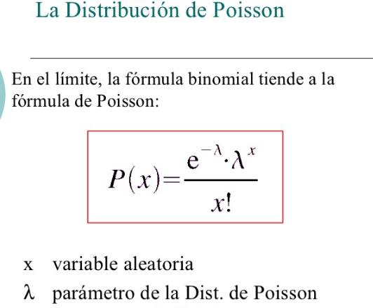
=$\sum_{x=7}^{9}{p_{i}}=p\left(7\right)+p\left(8\right)+p\left(9\right)=\frac{{15}^{7}∗e^{−15}}{7!}$+$\frac{{15}^{8}∗e^{−15}}{8!}$+$\frac{{15}^{9}∗e^{−15}}{9!}=$
 |  |  |  |  | para el intervalo 7-9 |  | p(x=7,8,9)

 |  |  |  |  |  |  |  | 0.01037029351 | 0.019444300332 | 0.03240716722 | 0.062221761062

 |  |  | se calcula la frecuencia esperada en cada intervalo, multiplicando la probabilidad p(x) por el total de datos de la muestra
$$E_{i}=n∗p(x)$$
$$E_{i}=50∗p(x)$$

Hoja3
0 | 7
8 | 9
10 | 11
12 | 13
14 | 15
16 | 17
18 | 19
20 | 21
22 | 23
24 | 25
$$∞$$
25

